入力例
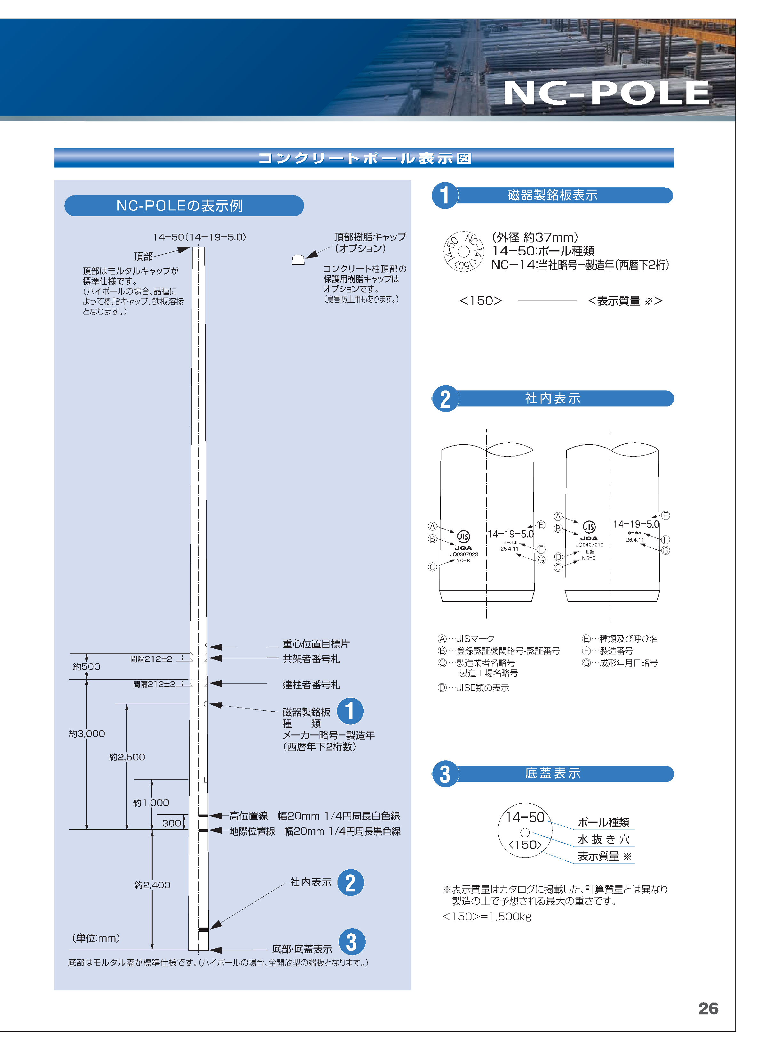
 |  |  |  |  |  |  | 日本コンクリート工業株式会社
 |  |  |  |  | 依頼日： | 2019-05-08 |  | 架線
 |  |  |  |  |  |  | 初版 | 防球ネット
ポール点検調査条件表 （例） |  |  |  |  |  |  |  | 照明

ポールの点検調査をご検討中のお客様、条件表の空欄（黄色セル）に検討中の物件についてご記入ください。

＜基本情報＞ |  | ※不明個所は空欄のままで構いません。
御社名： | 株式会社○○
お名前： | ○○ △□
連絡先（ＴＥＬ）： | ○○―○○○○ー○○○〇
連絡先（メール）： | ○○○○＠○○○○.co.jp
物件名： | ○○市民球場野球場 防球ネット柱
現場住所： | ○○県○○市○○町111-１
対象ポールの品種、本数： | 品種名 |  | 本数 | 品種名 | 本数
※ | 13-19-700 |  | 5 | FCP19-22-1500 | 10
 | 品種不明だが地上高10m位 |  | 9

製造年： | 1995年製 1997年製
製造メーカー： | 日本コンクリート工業
ポール用途： | 防球ネット
ポールの劣化状況： | 地上高5m部分に縦ひび割れ（長さ1m位）あり。幅も大きく一部剥離が起きている。
劣化の種類 | 他にも地際部に横ひび割れが10㎝程発生している。（幅2㎜程度）
進行度合いなど | また、2分割柱のフランジ継手部に錆を発見した。
 | 劣化調査を行っていただき、必要であれば補修も依頼したい。

その他ございましたら下記の資料を送付ください。
・劣化箇所の写真
・現場平面図

※対象ポールの品種・製造年・メーカーが分からない場合にはポールについている銘板の写真を送付ください。
（2ページ目参照）

名盤参考資料

